Демонтаж РИМ
Наименование материала | Фото с примером | Возможное место размещения
Информационные доски | 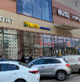 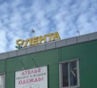 | Фасад здания
Наклейки или табличка «Режим работы» в прежнем формате (Лента, Супер Лента или Мини Лента) |  | Входная группа
Оклейка фасада |  | Фасад здания
Оклейка фасада паттерном в стиле Супер Лента и Мини Лента | 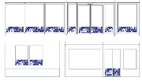 | Фасад здания
Рамки А0/А1 на фасаде Подсолнухи и корзинки на фасаде | важно: по подсолнухам необходимо уточнение остаются ли они на хранении для последующего монтажа обратно на витрину или подлежат утилизации. | Фасад здания
Баннеры |  | Фасад здания
Фризы и вывески |  | Входная зона
Оформление входа в ТК паттерном |  | Входная зона
Подвесная навигация в торговом зале |  | Торговый зал - размещение в проходах и над стеллажами
Надстеллажная навигация в торговом зале |  | Торговый зал - размещение в проходах и над стеллажами
Подвесные конструкции |  | Торговый зал
Оклейка торцов и боковин холодильников | 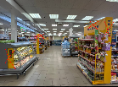 | Торговый зал
Топперы "Акция" и "Отличный выбор" на торцах |  | Торговый зал
Навигационные топперы на торцах | демонтаж вместе с конструктивом топпера, не только вставки | Торговый зал
Настенная и надстеллажная навигация |  | Торговый зал
Настенная навигация |  | Торговый зал
Фризы в зоне сервиса, выкладки овощей и фруктов |  | Торговый зал
Рамки А0/А1, инспирации в зоне гастроострова |  | Торговый зал - зона выкладки офощей и фруктов, зона сервиса, стены в торговом зале
Навигационная оклейка холодильников |  | Торговый зал
Навигационная оклейка холодильников и визоров с акциями (топперы и боковины) |  | Торговый зал
Стенды "Уголок покупателя" | 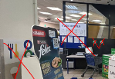 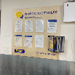 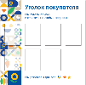 | Входная зона, зона выхода с касс
Таблички "Проверить цену", наименования помещений | 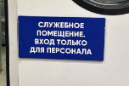 | Торговый зал
Оклейка кассовой зоны | 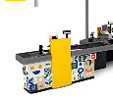 | РКУ
Номера касс, любые подвесные мобайлы на кассовой зоне |  | РКУ
Наклейки и прочие POSM на кассовой зоне и КСО |  | РКУ
Оформление паттерном колонн, стен в торговом зале |  | Торговый зал
Напольные стикеры (любые) |  | Торговый зал
Оформление рыбного стола |  | Торговый зал
Информационные доски | 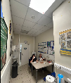 по этим материалам нужно уточнить, что делать с досками - оставлять или утилизировать. | Внутренние помещения

